Result (2)
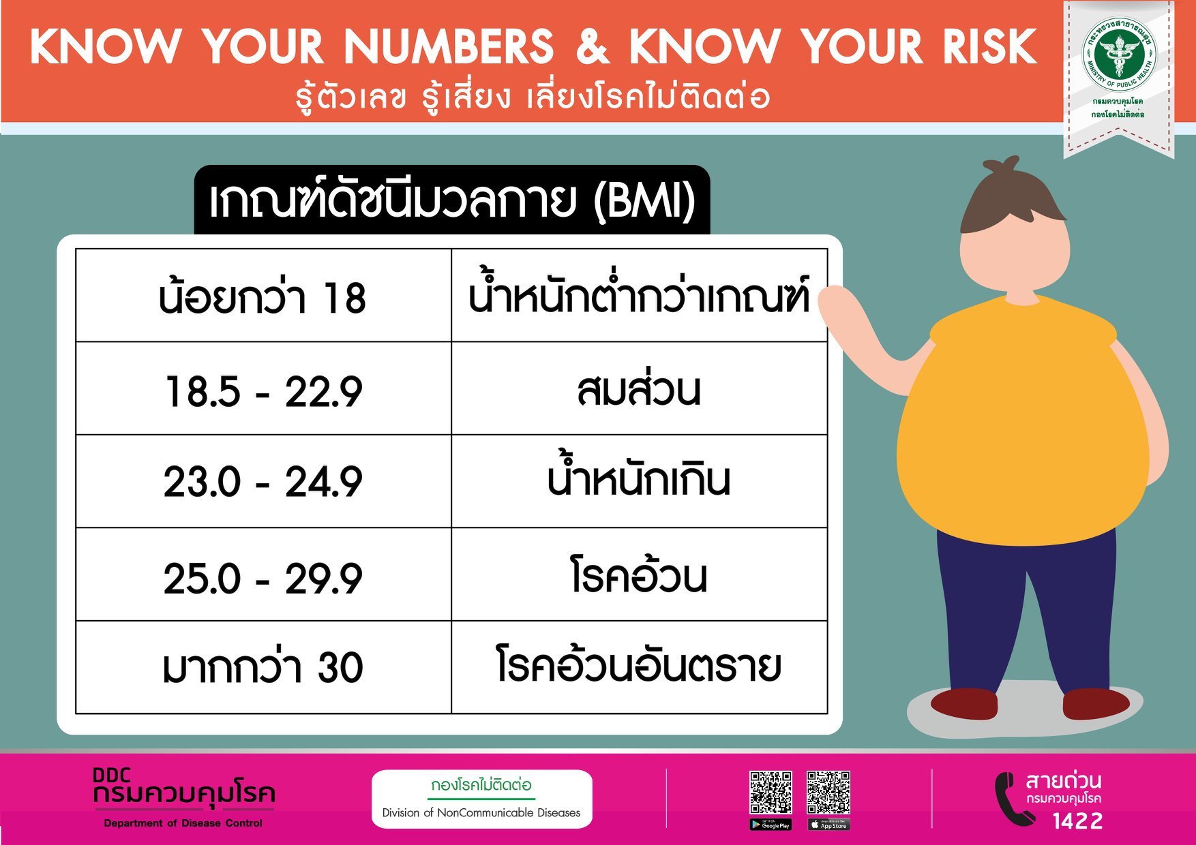
บันทึกข้อมูลการตรวจวัด น้ำหนักส่วนสูง และ ค่าดัชนีมวลกาย เครื่องชั่งน้ำหนักวัดส่วนสูงอัตโนมัติ ยี่ห้อ Inbody รุ่น BSM370

หมายเลขประจำตัวผู้รับบริการ |  | XXXXXXXXX (เจ้าหน้าที่กรอกเอง)
ชื่อ-นามสกุลผู้รับบริการ |  | นายลาโบตรอน สุขภาพดี (เจ้าหน้าที่กรอกเอง)
โรงพยาบาล | ลาโบตรอน เมดิคอล
หน่วยงาน | ผลิตภัณฑ์
วันที่ตรวจวัด | 2025-06-09
เวลาที่ตรวจวัด | 10.09

ผลการตรวจวัด
น้ำหนัก | 55 | กิโลกรัม
ส่วนสูง | 160 | เซนติเมตร
ดัชนีมวลกาย (BMI) | 23

